EVIDÊNCIAS
TC001 - Primero acesso |  | TC004 - Selecinando "esqueci senha" com usuário errado |  | TC005 - Rodando Script malicioso
Short description and prints |  | Short description and prints |  | Short description and prints
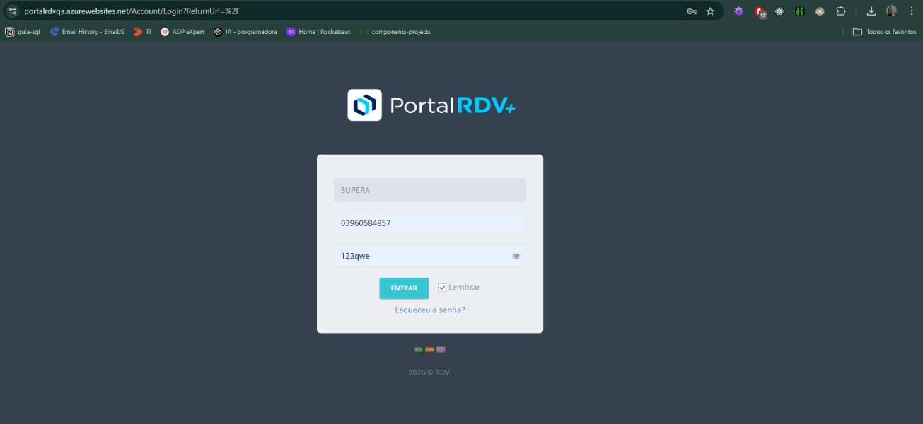 |  | 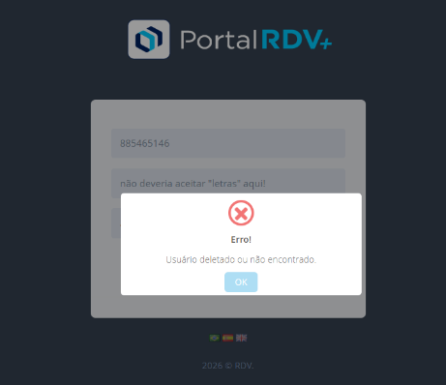

 |  |  | 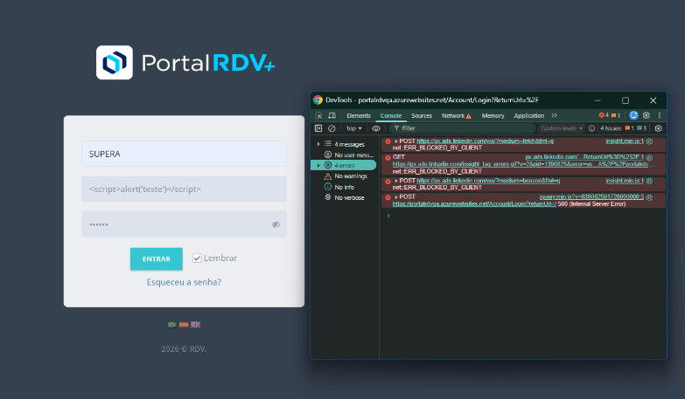

TC002 - Colocando senha incorreta |  | TC003 - Colocando letras e Caracteres
Short description and prints |  | Short description and prints
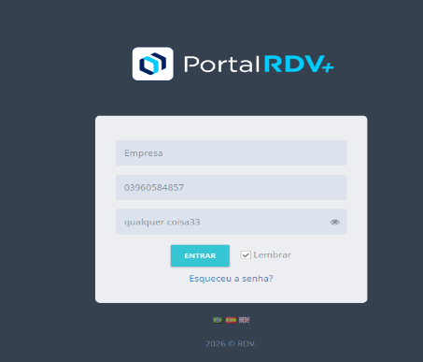

 | 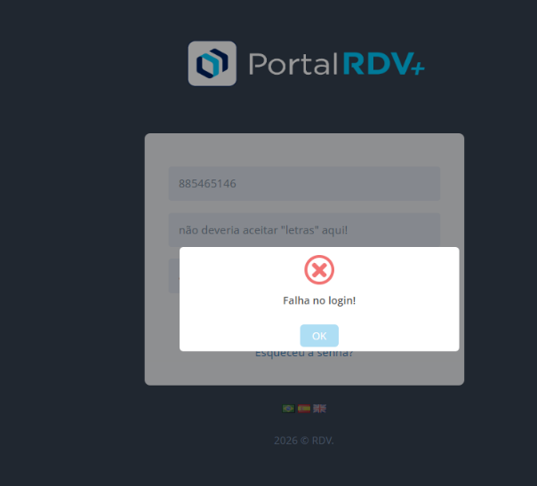

RESULTADOS
DASHBOARD EXECUTIVO - QUALIDADE DA TELA DE LOGIN |  |  |  |  | Conclusão Executiva: A funcionalidade de login demonstrou estabilidade nos cenários positivos, com 75% de aprovação nos testes executados. Foram identificadas vulnerabilidades relacionadas à validação de entrada e ausência de limitação de tentativas, representando risco potencial de segurança. Recomenda-se priorização de ajustes em validação de CPF, controle contra força bruta e implementação futura de autenticação multifator (MFA).
Total Testes | Aprovados | Reprovados | Bugs | Melhorias
12 | 9 | 3 | 2 | 3

Categoria | Quantidade |  | Tipo Issue | Quantidade
Aprovados | 9 |  | Bugs | 2
Reprovados | 3 |  | Melhorias | 3
Distribuição de Issues
 | Quantidade
Bugs | 2
Melhorias | 3
Status dos Testes
 | Quantidade
Aprovados | 9
Reprovados | 3

AUTOMATIZADO
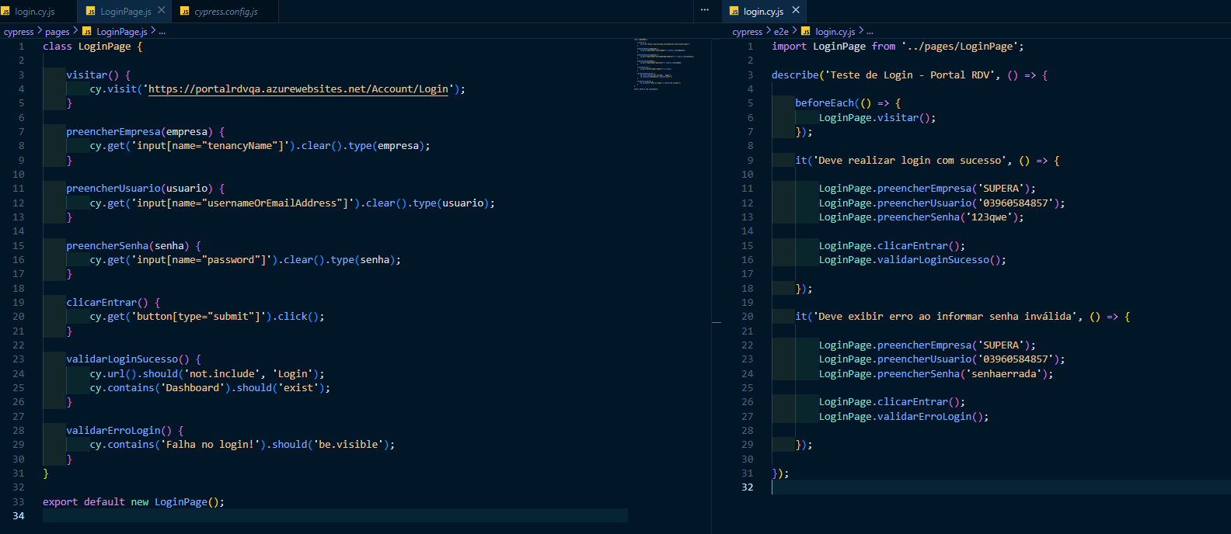
Passo a passo - Execução do automatizado
📌 Passo a Passo para Executar os Testes Automatizados Localmente 1️⃣ Pré-requisitos Antes de executar o projeto, é necessário ter instalado: Node.js (versão LTS recomendada) Gerenciador de pacotes npm (já incluso com o Node) Para validar a instalação, executar no terminal: node -v npm -v Se ambos retornarem versão, o ambiente está pronto. 2️⃣ Download do Projeto Baixar o arquivo .zip enviado junto com o Excel Extrair a pasta em um diretório local Abrir a pasta do projeto no VS Code ou outro editor 3️⃣ Instalação das Dependências No terminal, dentro da pasta raiz do projeto, executar: npm install Esse comando instala todas as dependências definidas no package.json, incluindo o Cypress. 4️⃣ Estrutura do Projeto O projeto foi estruturado utilizando o padrão Page Object Model (POM) para melhor organização e manutenção. Estrutura principal: qa-login-automation/ ├─ cypress/ │ ├─ e2e/ │ │ └─ login.cy.js → Arquivo com os cenários de teste │ ├─ pages/ │ │ └─ LoginPage.js → Classe com os elementos e ações da tela │ └─ support/ ├─ package.json → Dependências do projeto └─ cypress.config.js → Configurações do Cypress login.cy.js: contém os cenários automatizados (login válido e inválido) LoginPage.js: contém os métodos responsáveis por interagir com a tela 5️⃣ Execução dos Testes Após instalar as dependências, executar: npx cypress open Isso abrirá o Cypress Test Runner. Em seguida: Selecionar o navegador desejado Clicar no arquivo login.cy.js Acompanhar a execução automática dos cenários 6️⃣ Cenários Automatizados Foram implementados dois testes: ✅ Login com credenciais válidas (validação de redirecionamento) ❌ Login com senha inválida (validação de mensagem de erro) 7️⃣ Observação Técnica O projeto foi desenvolvido com foco em: Separação de responsabilidades (POM) Organização do código Reutil

